Аркуш2
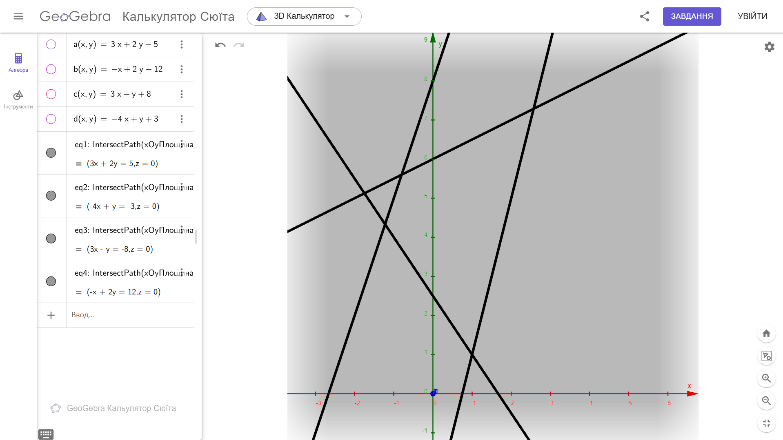
 | ЗАВДАННЯ ДЛЯ БАГАТОКРИТЕРІАЛЬНОЇ ЗАДАЧІ ЛІНІЙНОГО ПРОГРАМУВАННЯ

 | Розв’язати багатокритеріальну задачу лінійного програмування з 4-ма цільовими функціями та обмеженнями.

 | Варіант вказаний в окремому списку (на наступній сторінці) та складається з номерів чотирьох цільових функцій, які треба максимізувати і номеру системи обмежень

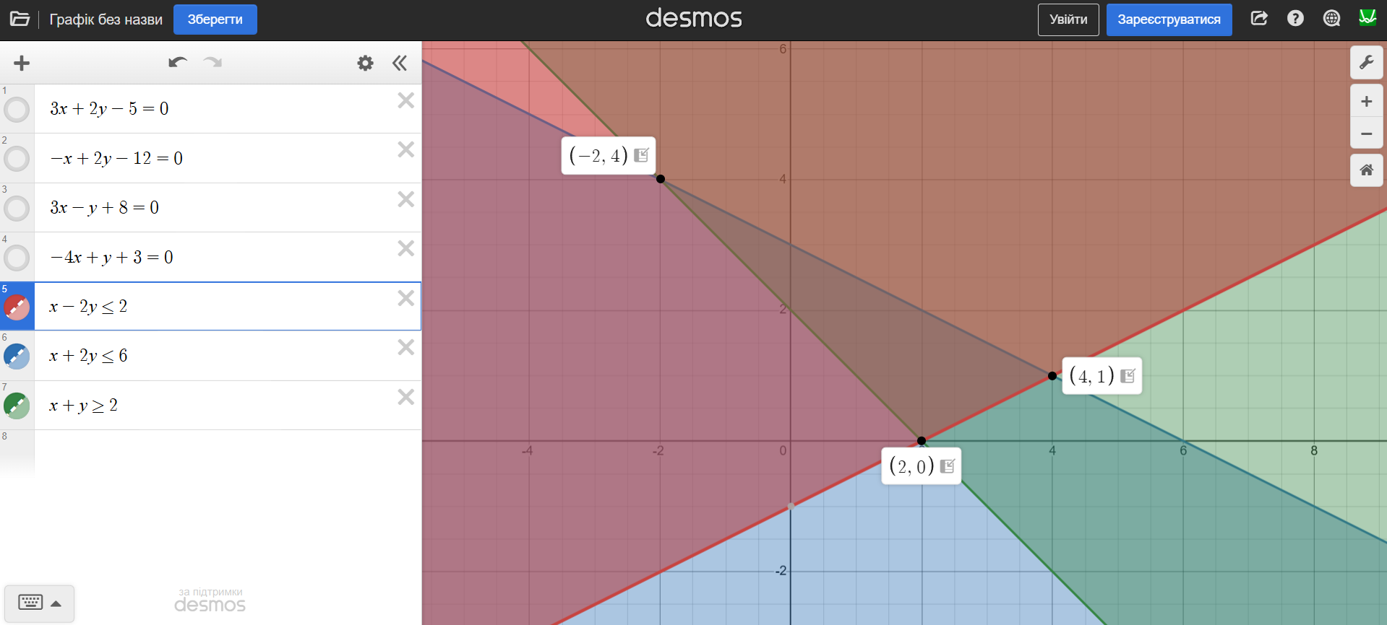
 | Цільові функції
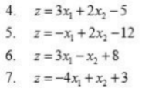

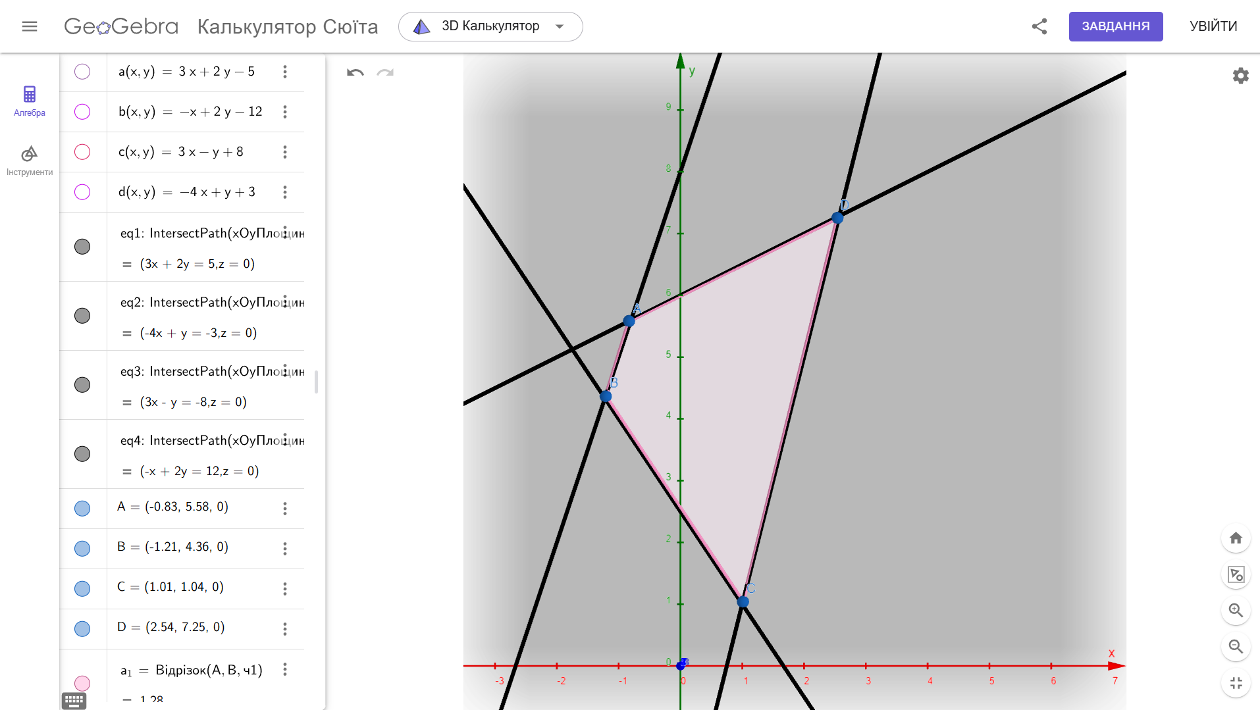
 | Обмеження (якщо множина допустимих розв’язків виявиться порожньою, відкоригувати обмеження)

 |  |  | А= | (-2;4) | це є вершинами многокутника системи
 |  |  | B= | (4;1)
 |  |  | C= | (2;0)

 | Розв’яжемо задачі максимізації окремих критеріїв:

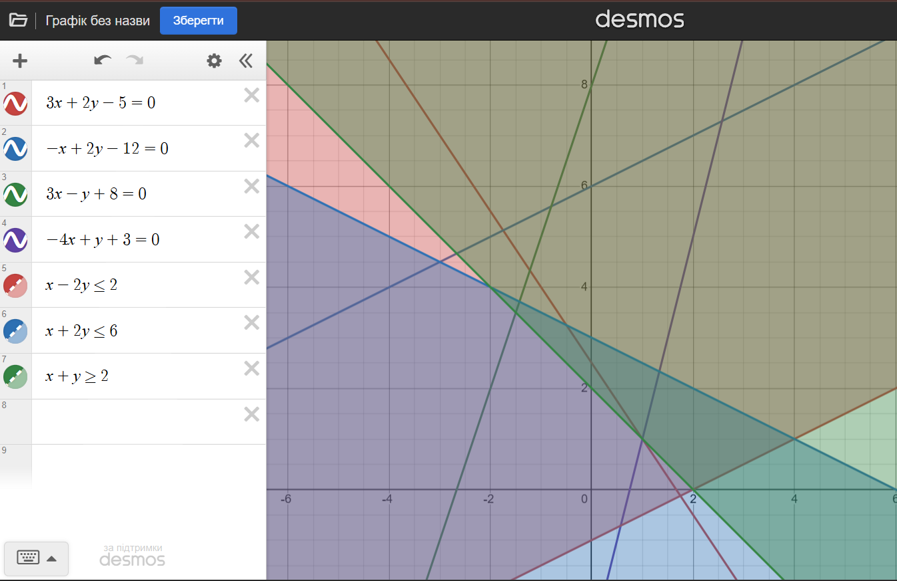

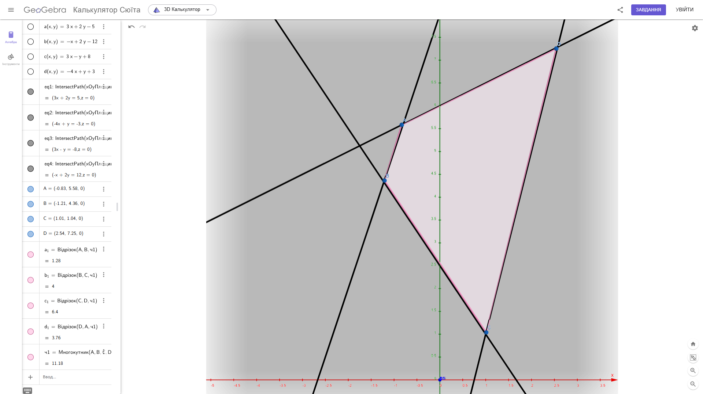
 | (-4,1) | z4= |  | z5= |  | z6= |  | z7=
 | Розрахунки
А= | (-2;4) | -3 |  | -2 |  | -2 |  | 15
B= | (4;1) | 9 |  | -14 |  | 19 |  | -12
C= | (2;0) | 1 |  | -14 |  | 14 |  | -5
 | max | 9 |  | -2 |  | 19 |  | 15

 | x1= | (4;1) | x2= | (-2;4) | x3= | (4;1) | x1= | (-2;4)

 |  | x1=x3=(4;1) |  | x2=x4=(-2;4)

 |  |  | Для знайдених оптимальних розв’язків локальних критеріїв знайдемо значення всіх критеріїв:

 |  |  |  | z4= | z5= | z6= | z7=
 |  | x1= | (-2;4) | -3 | -2 | -2 | 15
 |  | x2= | (4;1) | 9 | -14 | 19 | -12 |  |  | А= | B= | C=
 |  |  |  |  |  |  |  |  |  | (-2;4) | (4;1) | (2;0) | max
 |  |  | min | -3 | -14 | -2 | -12
 |  |  | max | 9 | -2 | 19 | 15 |  | z4= | -3 | 9 | 1 | 9
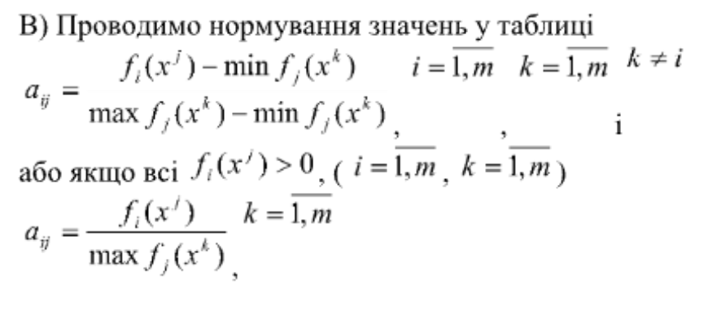
 |  |  | max-min | 12 | 12 | 21 | 27 |  | z5= | -2 | -14 | -14 | -2
 |  |  |  |  |  |  |  |  | z6= | -2 | 19 | 14 | 19
 |  |  | Пронормуємо значення в попередній таблиці по стовпчикам: |  |  |  |  |  | z7= | 15 | -12 | -5 | 15
 |  |  |  | z4= | z5= | z6= | z7=

 |  | x1= | (-2;4) | 0 | 1 | 0 | 1 |  |  | А= | B= | C=
 |  | x2= | (4;1) | 1 | 0 | 1 | 0

 |  |  | В цьому випадку ми маємо що це Парето-альтернативи, де неможливо обрати щось конкетне. |  |  |  |  |  |  | (-2;4) | (4;1) | (2;0) | max

 |  |  | Для подальшого аналізу обчислимо середні значення в кожному стовпчику (за виключенням діагонального елементу): |  |  |  |  |  | z4= | -0.20 | 0.4736842105 | 0.07142857143 | 0.4736842105
 |  |  |  | a4= | a5= | a6= | a7=
 |  |  |  | 0 | 0 | 0 | 0 |  | z5= | -0.13 | -0.7368421053 | -1 | -0.1052631579
 |  |  |  |  |  |  |  |  | z6= | -0.13 | 1 | 1 | 1
 |  |  | Тоді можемо обчислити коефіцієнти ваги до критеріїв: |  |  |  |  |  | z7= | 1.00 | -0.6315789474 | -0.3571428571 | 0.7894736842
 |  |  |  | w4= | w5= | w6= | w7=
 |  |  |  | 1 | 1 | 1 | 1 |  | Порахуємо середнє

 |  |  | Тобто ми можемо зробити висновок, що всі крітерії важливі для наших розрахунків |  |  |  |  |  | а1= |  | а2= |  | а3=

 |  |  | Побудуємо лінійну згортку векторного критерію та знайдемо оптимальне значення |  |  |  |  |  | Тому в данному випадку ми будемо розглядати розв'язання для точки (-2;4) та (4;1) окремо
 |  |  | однокритеріальної задачі максимізації на тій же множині допустимих планів, що і в задачі

 |  | z= | 1*z4+1*z5+1*z6+1*z7 |  | `=x1+4x2-6 |  |  |  | - | Пронормуємо значення в попередній таблиці по стовпчикам:
 |  |  | Отримали:
 |  |  |  | z=x1+4x2-6 |  |  |  |  |  |  | z4= | z5= | z6= | z7=
 |  |  | Розв'яжемо задачу максимізації |  |  |  |  |  | А= | (-2;4) | -3 | -2 | -2 | 15
 |  |  |  | z= |  |  |  |  | B= | (4;1) | 9 | -14 | 19 | -12
 |  | А= | (-2;4) | 8 |  |  |  |  | C= | (2;0) | 1 | -14 | 14 | -5
 |  | B= | (4;1) | 2
 |  | C= | (2;0) | -4
 |  |  |  |  |  |  |  |  | А= | (-2;4) | -3 | -2 | -2 | 15
 |  |  | max | 8 |  |  |  |  | B= | (4;1) | 9 | -14 | 19 | -12
 |  | Тому | max в т. x*=А(-2;4 ) |  |  |  |  |  | C= | (2;0) | 1 | -14 | 14 | -5

 |  |  | Порівнюємо оптимальні значення кожного критерія із значенням на розв’язку х*:

 |  |  |  | z4= | z5= | z6= | z7=
 |  | Ідеальний розв'язок |  | 9 | -2 | 19 | 15
 |  | x1= | (-2;4) | -3 | -2 | -2 | 15

 |  | На мою думку
 |  | розв’язок x*=А(-2;4 ) може бути прийнятий як розв’язок багатокритеріальної задачі.

 |  | Тому відповідь | x*= | А(-2;4 )
 |  |  | z4= | -3
 |  |  | z5= | -2
 |  |  | z6= | -2
 |  |  | z7= | 15

